tablas
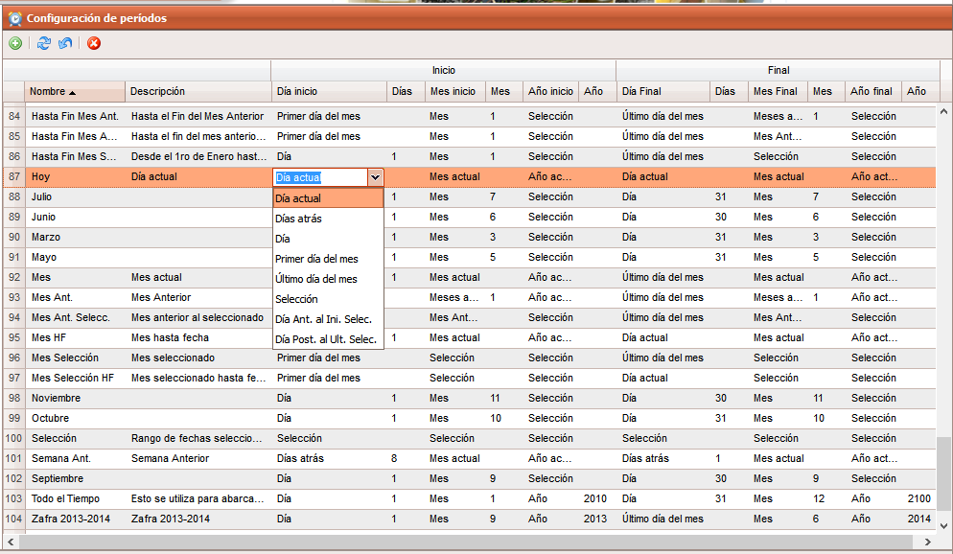
Tablas

rep_periodos | (ver en hoja anexa los valores)
id_rep_periodos
ident | * Nombre a mostrar en el combobox de dat_periodos
descripcion
frecuencia | (1- Día, 2-Mes y 3-Año)
activo

rep_dat_periodos | (ver hoja anexa con los datos)
id_rep_dat_periodos
ident | * nombre del periodo
descripcion
diai | fk_id_rep_periodos | filtrado por frecuencia 1
diaiv | * numérico
mesi | fk_id_rep_periodos | filtrado por frecuencia 2
mesiv | * numérico
anoi | fk_id_rep_periodos | filtrado por frecuencia 3
anoiv | * numérico
diaf | fk_id_rep_periodos | filtrado por frecuencia 1
diafv | * numérico
mesf | fk_id_rep_periodos | filtrado por frecuencia 2
mesfv | * numérico
anof | fk_id_rep_periodos | filtrado por frecuencia 3
anofv | * numérico
activo

rep_tipos_datos | Define los tipos de datos a utilizar en el sistema (1-Numérico, 2- Alfanumérico, 3- Lógico, 4- Fecha, 5- Fecha y Hora)
id_rep_tipos_datos
nombre
nombre_real
activo

rep_actividades | (por ejemplo: Parte de producción, Datos generales del Parte de Normas de Consumo, Aseguramientos por Productos del Parte de Normas de Consumo), coinciden con las tablas de cada Proceso, es decir que por cada proceso pueden ser varias
id_rep_actividades
nombre_act | * es el nombre de la actividad, ej: Datos generales del Parte de Consumo de Materias Primas o Aseguramientos por Productos del Parte de Normas de Consumo
nombre_tabla | * nombre de la tabla física, ej: dat_parte_consaseg
alias | * Es el alias a poner a las tablas para conformar el query
nombre_id_tabla | * es el nombre del campo de la tabla que contiene el la llave primaria ej: idparte
nombre_tabla_princ | * nombre de la tabla padre si hay, ej: dat_norma_aseguramiento
nombre_id_tabla_princ | * es el nombre del campo de la tabla principal, que contiene el la llave primaria, ej: idnormaaseg
es_parte | * define si la actividad es un parte
es_plan | * define si es un plan, porque el cálculo para detereminar el valor del periodo es diferente a los reales
es_nomenclador | * define si la actividad es nomenclador
activo

rep_indicadores | * Son los campos de las tablas de las actividades
id_rep_indicadores
id_rep_actividades | * Es el id de la actividad que describe los campos
nombre | * Nombre del campo a mostrar
nombre_campo | * Es el nombre real del campo
id_rep_tipos_datos | * Define el tipo de dato del campo (1-Numérico, 2- Alfanumérico, 3- Lógico, 4- Fecha, 5- Fecha y Hora)
cant_decimales | * Es al cantidad de decimales por defecto
nombre_tabla_fk | * Es el nombre de la tabla foreing key
nombre_campo_tabla_fk | * Es el nombre del campo en la tabla fk
puede_ser_campo_fila | * Define si puede ser un campo a seleciconar en las filas títulos a la izquierda
puede_ser_campo_encabezado | * Define si puede ser un campo a seleciconar en el encabezado
es_campo_de_valor | * Define si es un campo de valor, para ser utilizado en las fórmulas
es_campo_llave | * Define si es una campo llave principal
activo

rep_listas_datos | * Define las listas de datos para ser utilizadas en Filas y Encabezado de los reportes
id_rep_listas_datos
nombre | * nombre de la lista
descripcion
orden | * Define el orden en el cual se mostarán las listas
activo

rep_columnas_listas_datos | * define las columnas de las listas de datos que se mostrarán para ser escogidas
id_rep_columnas_listas_datos
id_rep_listas_datos | * define la lista de datos a la que pertence la columna
id_rep_indicadores | * es el id del nomenclador de indicadores
seleccionada | * Define si se debe mostrar la columna como selecionada por defecto
orden | * Es el orden para ser mostrada la columna dentro de la lista
activo

rep_tipos | * Es una forma de categorizar los reportes
id_rep_tipos | * autoincremental
nombre
descripcion
activo

rep_reportes | * Define los valores generales de los reportes
id_rep_reportes | * autoincremental
id_rep_tipos
nombre
descripcion
cant_columnas | * define la cantidad de columnas de tablas a mostrar una al lado de la otra, sin incluir las columnas de filas de la izquierda
mostrar_filas_encabezado | * es un arreglo del id de las filas que se van a mostrar en el reporte, por defecto al insertar se agregarán todas las del tipo y poder desmarcar las que no se desean que se muestren
es_libre | * define si el reporte es libre, entonces cada celda tiene una fórmula
orden | * Es el orden en el cual se mostrará el reporte
activo

rep_reportes_encabezados
id_rep_reportes_encabezados | * autoincremental
id_rep_reportes
id_rep_columnas_listas_datos | * Es el id del nomenclador de columnas de la lista de datos
utilizar_nombre_indicador | * define si el nombre del rótulo será el del indicador
rotulo | * define si se utilizará un nombre constante para el rótulo que sobre escribe el nombre del indicador si existe
para_filas_izquierda | * Define si el encabezado pertenece a los títulos de la izquierda
fila | * número de fila, se pone automático
col | * número de columna, se pone automático
col_spam | * cantidad de columnas a expandir
row_spam | * cantidad de filas a expandir
nombre_campo_um | * define el nombre del campo de la UM en la tabla del indicador
mostrar_um | * define si se muestra la UM al lado del nombre del encabezado
orden | * Es el orden en que se mostrará la fila
activo

rep_reportes_filas | * Define las filas a mostrar por la izquierda en el reporte (puede contener más de una columna)
id_rep_reportes_filas
id_rep_reportes | * Es el id del reporte
id_rep_columnas_listas_datos | * Es el id del nomenclador de columnas de la lista de datos
nivel | * Es el nivel que tendrá el valor en la columna, se poner automático
col_mostrar | * Define en qué columna se mostrará el valor
es_valor_variable | * Define si la fila contendrá un valor variable, es decir, las filas a mostrar serán las que contenga la lista a la hora de generarse
id_valor | * Id real en la tabla
valor | * Es el valor del campo en la tabla
nombre_tabla_fk | * Es el nombre de la tabla padre del campo actual en la lista de filas, no es la definida en actividades, sino que las filas pueden ser conformadas por varias tablas para anidar niveles, deben tener relación pero no precisamente el definido en actividades
nombre_columna_tabla_fk | * Es el nombre de la columna padre del campo actual
id_valor_padre | * Es el id del valor del campo padre
valor_padre | * Es el valor del campo padre
orden | * Es el orden en que se mostrará la fila

rep_reportes_filas_resumen | * define cómo proceder a los resúmenes de los datos de las columnas por cada nivel de fila
id_rep_reportes_filas_resumen
id_rep_reportes_filas
nivel | * valor numérico que define el nivel de agrupación, es el mismo de la tabla nom_reportes_filas
col_datos | * es la columna de datos específica
funcion_resumen | * es la función a utilizar para resumir en el nivel y columna especificada, cero para utilizar la función de la columna, 1- sumar, 2- promedio, 3- máximo, 4-mínimo, 5- cantidad
activo

rep_reportes_columnas | * Define la fórmula para calcular el valor de cada columna o celda si es un reporte libre
id_rep_reportes_columnas
id_rep_reportes
fila | * número de fila, por defecto cero cuando la fórmula es para oda la columna, se utiliza si es un reporte que se le pone frómula a cada celda, sino carece de importancia
col | * número de columna, se empareja con la columna del encabezado, unido con el id_nom_reporte
decimales | * es la cantidad de decimales con los que se verá el valor resultante de la columna
formula | * texto que contiene una fórmula para calcular el valor de la columna
Descripcion_formula | * Texto semàntico del significado de la fórmula
replica_formula_x_filas | * Replcia las fórmulas de cada columna en las filas, modificando el filtro de fila
activo

Conf_Rep
Configuración de Reportes (Tablas)

 |  | Nombre del Reporte: | Escribir el nombre del reporte |  |  |  |  |  |  | Cant. Columnas de Tablas: | 1
 |  | Filas a Mostrar en Encabezado: |  |  |  |  |  |  |  | Es Libre:
Agregar Filas
Agregar Encabezado
Agregar Fórmula

Código | Tipo NC / Aseguramientos |  | UM | Yogurt de Soya Sabor a Fresa bolsas de 259 ml
 |  |  |  | Producción |  |  | Consumo
 |  |  |  | Hoy |  |  | Hoy
 |  |  |  | Plan | Real | % | Plan | Real | %
1 | Cotiledón |  |  | 7.7204 | 9.7837297883 | 126.72568505
1025 | Cotiledón |  | l | 1.125 | 1.224 | 109 | 1.125 | 2.120 | 188
1026 | LEP |  | t | 2.116 | 2.723 | 129 | 2.116 | 2.731 | 129
1215 | Azúcar |  | t | 3.354 | 4.329 | 129 | 3.354 | 3.761 | 112
1125 | Sabor a Fresa |  | t | 1.125 | 1.508 | 134 | 1.125 | 1.678 | 149
24 | LEH
1025 | Cotiledón |  | l | 2.235 | 3.028 | 135 | 2.235 | 3.189 | 143
1026 | Leche de Soya |  | Ml | 1.654 | 2.560 | 155 | 1.654 | 2.283 | 138
1125 | Sabor a Fresa |  | t | 3.254 | 4.236 | 130 | 3.254 | 3.622 | 111

Notas:
 | * Cantidad de Columnas: es un número que define la cantidad de columnas del cuerpo de tabla (las columnas que no son filas)
 | * Filas a mostrar en el Encabezamiento: es una lista desplegable con checks que define las filas del encabezado que se moestrarán
 | * Es libre: permite escribir valores en las filas, en el encabezado y fórmulas en cada celda
 | * Mientras se seleccionan las opciones se debe ir mostarndo la estrcutura debajo de la tabla con los valores reales (filas y encabezado) excepto los valores de las celdas de columnas

Vent_Agregar_Lista
 | Agregar lista y/o valores de Filas y Encabezado
 |  | Listas de Datos
 | Nivel: 1
 | Identificador Col: 1 | Nomenclador Col: 2 | UM Col: 3 | Seleccionar
 | 1000 | Materias Primas | T
 | 1001 | Leche Entera en Polvo | T
 | 100101 | LEP Polaca | T
 | 100102 | LEP URUGUAY | T
 | 100103 | LEP New Zelanda | T
 | 100104 | LEP Argentina | T
 | 100105 | LEP Mexico | T
 | 100191 | LEP de Averia | T
 | 1002 | Leche Descremada en Polvo | T
 | 100201 | LDP Polaca | T
 | 100202 | LDP Uruguay | T
 | 100203 | LDP New Zelanda | T
 | 100204 | LDP Argentina | T
 | 100205 | LDP Mexico | T
 | 100301 | Formula Lactea para Mezcla | T
 | 100302 | Formula Lactea para Helado | T
 | 100303 | Formula Lactea Sin Especif | T
 | 100291 | LDP de Averia | T
Agregar
Canclear

Notas
 | Nivel: | Define el nivel de la lista para agrupar las subisiguientes, el primer nivel es el 1
 | Col: | Define en qué columna se mostarán los valores de la misma, se hará un margen según el nivel, por tanto es posible que coexistan valores de dos niveles en la misma columna, las cuales tendrán un argen según el nivel
 |  | * Se utiliza para agregar la lista sin sus valores los cuales serán todos los que existan en el momento de generar el reporte
 |  | * Se utiliza para agregar los valores de una fila seleccionada o una fila libre, si el id del tipo de Lista es cero
 |  | * Se utiliza para seleccionar o deseleccionar todas las filas
 |  | * Se utiliza para eliminar las filas seleccionadas
 |  | * En cada encabezado hay un check para definir si se agrega la columna al reporte
 |  | Listas de Datos
 | 0 | Texto Libre
 | 1 | Lista de DPA
 | 2 | Lista de Empresa y UEB
 | 3 | Lista de Entidades (Clientes)
 | 4 | Lista de Destinos
 | 5 | Lista de Destinos - Entidades
 | 6 | Lista de Productos
 | 7 | Lista de Prod. Genéricos
 | 8 | Lista de Prod. Genéricos - Subgenéricos
 | 9 | Lista de Prod. Genéricos - Subgenéricos - Específicos
 | 10 | Lista de Prod. Genéricos - Subgenéricos - Específicos - Tipos Específicos
 | 11 | Lista de Productos
 | 12 | Lista de Almacenes
 | 13 | Lista de Aseguramientos
 | 14 | Lista de Rutas
 | 15 | Lista de Tipos de Transporte
 | 16 | Lista de Tipos de Incidencias
 | 17 | Lista de Incidencias
 | 18 | Lista de portadores
 | 19 | Lista de portadores - Medidores
 | 20 | Lista de Cuentas Contables
 | 21 | Lista de Ejerecicios Tipos de Plan
 | 22 | Lista de Conceptos de Mov. Almacén
 | 23 | Lista de Periodos

